画面レイアウト
画面レイアウト
■在庫有 |  |  | 確認日 | 結果

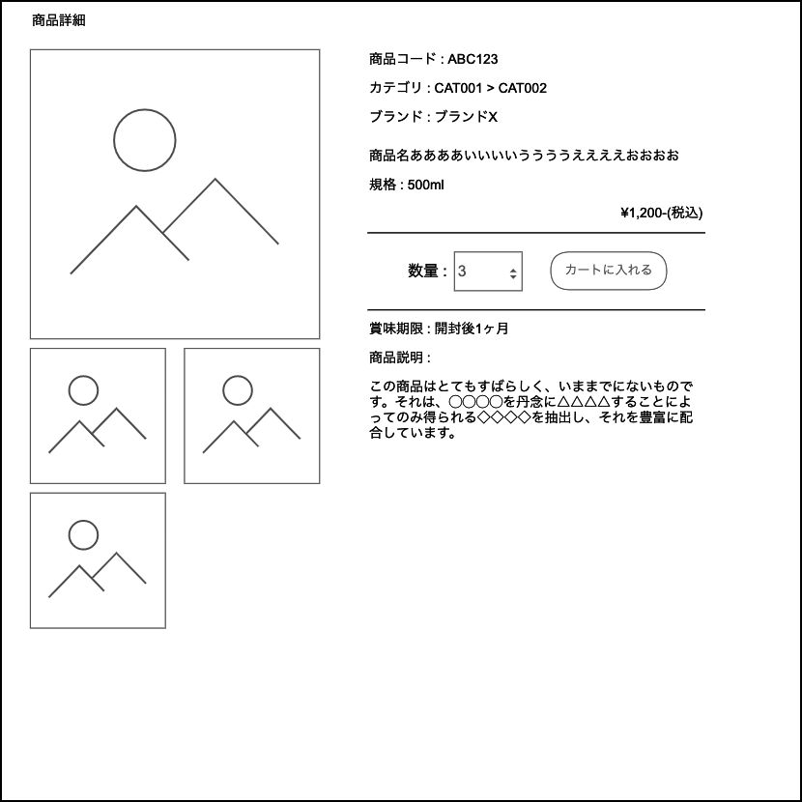
 |  |  | 2021-11-03 |  | 〇
 |  |  | 2021-11-03 |  | 〇
 | ■カート追加ダイアログ
商品がカートに追加されました。
お買い物を続ける
カートへ進む
 |  |  | 2021-11-03 |  | 〇
 |  |  | 2021-11-03 |  | 〇
 |  |  | 2021-11-03 |  | 〇
 |  |  | 2021-11-03 |  | 〇

 |  |  | 2021-11-03 |  | 〇
 |  |  | 2021-11-03 |  | 〇

 |  |  | 2021-11-03 |  | 〇

 | ■受発注案内文
 |  | 受発注品の場合、
 |  | 数量の下に以下のような案内文を表示する。

 |  | 受発注商品のため、発送までお時間をいただきます。
 |  | 発送時期が分かり次第ご連絡させていただきます。
 |  | 納期目安：○日～○日

 |  |  |  | 9 |  | 9
■在庫なし |  |  | 確認日 | 結果

 |  |  | 2021-11-03 |  | 〇
 |  |  | 2021-11-03 |  | 〇
 |  |  | 2021-11-03 |  | 〇

売り切れ
 |  |  | 2021-11-03 |  | 〇
 |  |  | 2021-11-03 |  | 〇
 |  |  | 2021-11-03 |  | 〇
 |  |  | 2021-11-03 |  | 〇

 |  |  | 2021-11-03 |  | 〇
 |  |  | 2021-11-03 |  | 〇
 |  |  | 2021-11-03 |  | 〇

